상품제안서
샤오미 내츄럴펜 가죽펜파우치 2p | 상품코드: S42108

 |  |  |  |  |  |  | 02-713-8555 | www.synergygift.co.kr
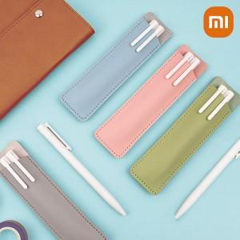 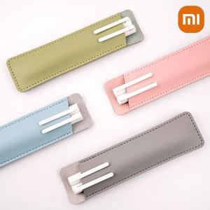 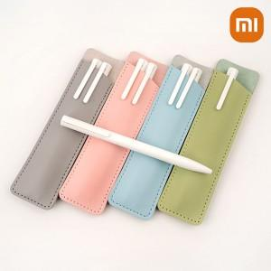

【상세/제작정보】 | <p><span style="font-size: 12pt;">1. 인조 가죽펜파우치와 샤오미내츄럴펜 2EA 기본구성</span><br><span style="font-size: 12pt;">2. 파스텔톤 컬러로 깔끔하고 선물하기 좋은 구성</span>&nbsp;</p><p><span style="font-size: 12pt;">&nbsp;</span></p><p><span style="font-size: 12pt;">* 기본 인쇄 선택 시 볼펜 두 자루에 레이저 인쇄됩니다.&nbsp;</span></p><p>&nbsp;</p>

【인쇄/포장옵션】 | 레이저, 불박, 풀칼라, 펜파우치(레이저) / 포장지포장

【공급단가】 | 수량 | 100~ | 300~ | 500~ | 1,000~ | 3,000~
*VAT별도 | 단가 | 3,510원 | 3,350원 | 3,270원 | 3,190원 | 3,140원

【상품 URL】 | https://www.synergygift.co.kr:443/src/goods_detail.php?gdno=42108

